Tabelle1
No. | LOT | Item | Specifications | Use | Quantity
 |  |  |  |  | amount | unit
1 | 3 | Allgemeine Spezifikationen | Allgemeine Anforderungen und Hinweise: • Alle angebotenen Außensportgeräte müssen nach der neuesten Fassung der EN 16630: 2015 - zur dauerhaften Installation im öffentlich zugänglichen Außenbereich geeignet - geprüft sein. Entsprechende Prüfberichte sind für alle Artikel beizulegen. • Alle Produkte müssen TÜV und GS geprüft sein, Prüfungsbelege sind dem Angebot beizufügen • Eine Ersatzteilversorgung für die angebotenen Geräte muss mind. 10 Jahre nach Abholung sichergestellt sein und montagefertig und paßgenau zur Verfügung gestellt werden können. Dieses ist schriftlich zu bestätigen. Technische Vorbemerkungen: • Alle Geräte müssen für die Nutzung von Jugendlichen und Erwachsen mit einer Köpergröße von mindestens 140 cm und einem Köpergewicht bis mindestens 150 kg geeignet sein. • Alle Geräte müssen mit den entsprechend notwendigen Bodenankern zur Einbetonierung geliefert werden. • An jedem Gerät muss ein Label mit Übungsbeschreibung als Piktogramm, Sicherheitshinweisen und Herstellerinformationen in ukrainischer oder englischer Sprache angebracht sein. • Alle Geräte sind aus folgenden Materialien herzustellen: • verzinkter Stahl, pulverbeschichtet • Kunststoffelemente aus Polyethylen • Verbindungsteile aus Edelstahl Der Leistungsbeschreibung ist eine Bespielabbildung/Foto/Bild beigefügt. Diese versinnbildlicht die gewünschte Ausführung und ist in Farbe oder Gestaltung nicht bindend, insofern die Form und die genannten Parameter erfüllt sind. | Schaffung eines Bewegungs- und Begegnungsraum zur Förderung sozialer Kontakte und der Verarbeitung der Erlebnisse während des Krieges | 3 | Stück
2 |  | Beinpresse | 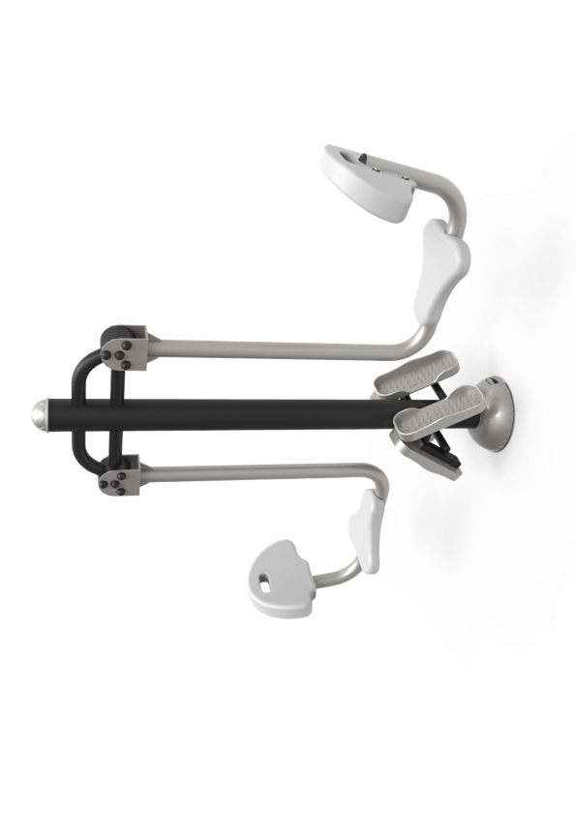 Trainingsgerät für bis zu 2 Trainierende parallel. Die Trainierenden setzen sich auf die Grundplatten. Beine sind angewinkelt, die Füße auf den Pedalen, mit den Händen auf den Knien drücken sie sich nach hinten, bis die Beine beinahe durchgestreckt sind. Trainingsziele: Ausdauer, Kraft Angesprochene Muskulatur: Oberschenkel, Waden, Gesäß Maße des Geräts inkl. Pfosten: Länge: 150 - 225 cm Breite: 40 - 80 cm Höhe: 150 - 200 cm Gewicht: 70 - 150 kg Bei dem abgebildeten Produkt handelt es sich lediglich um eine nicht bindende Referenz: |  | 3 | Stück
3 |  | Brustpresse | 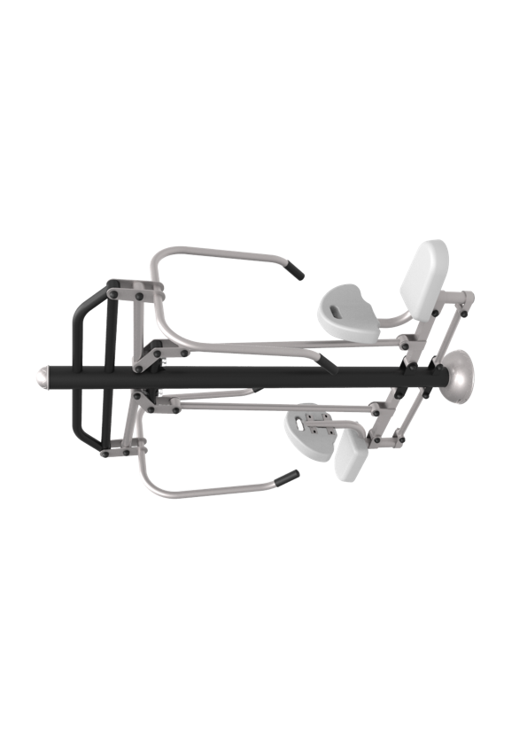 Funktion: Trainingsgerät für bis zu 2 Trainierende parallel. Die Trainierenden setzen sich auf die Grundplatten und fassen mit beiden Händen die Griffe. Griffe werden zum Körper herangezogen. Dadurch hebt sich der Sitz. Der eigene Körper dient als Gegengewicht. Trainingsziele: Agilität, Ausdauer Angesprochene Muskulatur: Brust, Schultern, Nacken, Oberarme Maße des Geräts inkl. Pfosten: Länge: 170 – 225 cm Breite: 70 – 100 cm Höhe: 175 – 250 cm Gewicht: 95 - 150 kg Bei dem abgebildeten Produkt handelt es sich lediglich um eine nicht bindende Referenz: |  | 3 | Stück
4 |  | Barren | 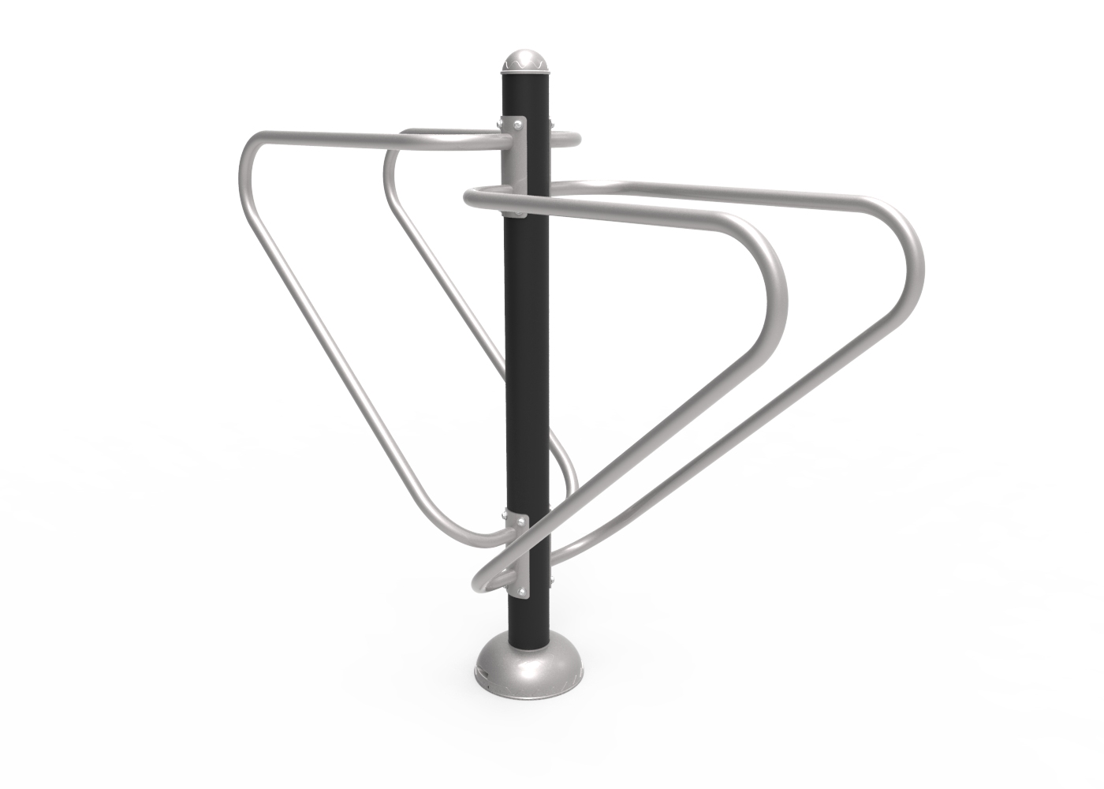 Funktion: Trainingsgerät für bis zu 2 Trainierende parallel. Die Trainierenden stützen sich mit fast ausgestreckten Armen auf den Barren und lassen Sie sich langsam nach unten sinken, indem Sie die Ellenbogen anwinkeln. Trainingsziele: Ausdauer, Kraft Angesprochene Muskulatur: Arm-, Brust- und Bauchmuskulatur Maße des Geräts inkl. Pfosten: Länge : 175 – 250 cm Breite: 55 – 125 cm Höhe: 150 – 200 cm Gewicht: 45 - 100 kg Bei dem abgebildeten Produkt handelt es sich lediglich um eine nicht bindende Referenz: |  | 3 | Stück
5 |  | 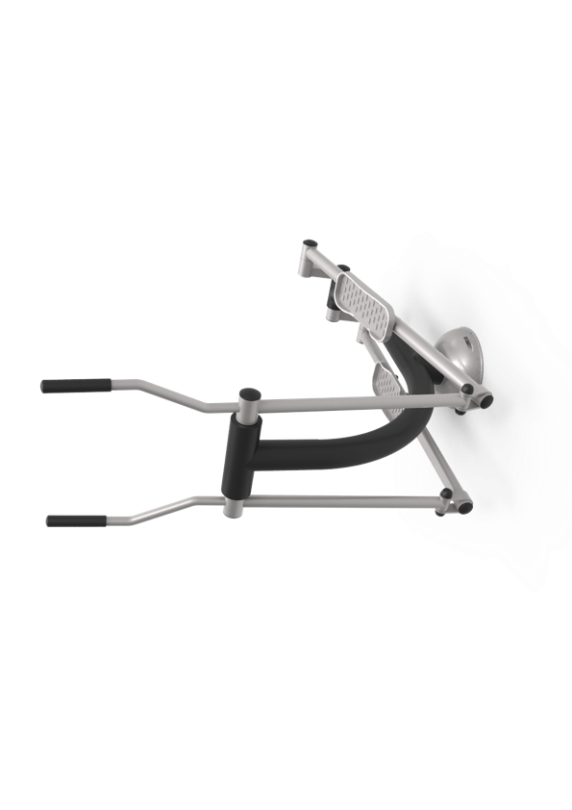 Crosstrainer | Funktion: Trainingsgerät für eine trainierende Person. Die Trainierende greift zwei bewegliche Hebel und setzt die Füße auf bewegliche Trittflächen. Dann führen sie mit Armen und Beinen eine Laufbewegung aus. Trainingsziele: Ausdauer, Körperkoordination Angesprochene Muskulatur: Brust, Bauch, Gesäß, Oberschenkel, Waden, Oberarme Maße des Geräts inkl. Pfosten: Länge: 110 – 150 cm Breite: 55 – 90 cm Höhe: 140 – 90 cm Gewicht: 45 - 80 kg Bei dem abgebildeten Produkt handelt es sich lediglich um eine nicht bindende Referenz: |  | 3 | Stück
6 |  | Ruderbank | 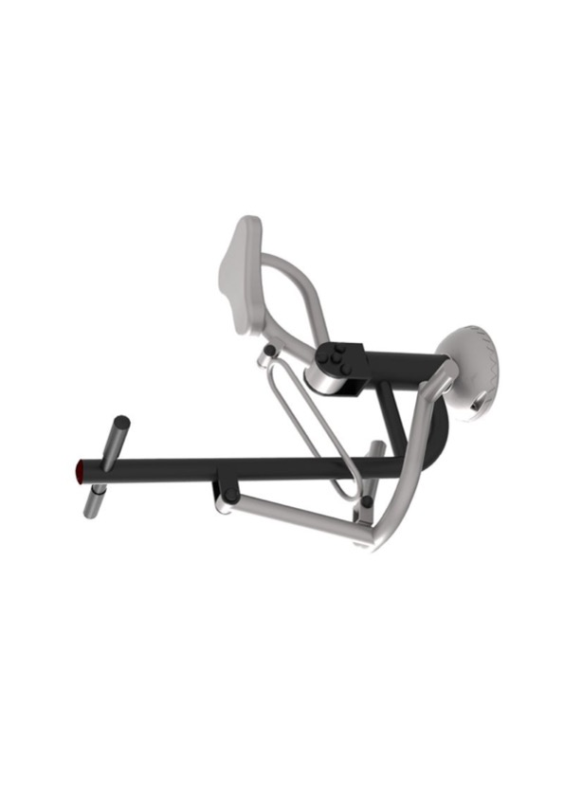 Funktion: Trainingsgerät für eine trainierende Person. Die Trainierende setzt sich auf die Sitzfläche, fasst mit beiden Händen die Handgriffe und platziert die Füße auf den Pedalen. Ruderbewegungen durch Heranziehen der Handgriffe zum Oberkörper, zeitgleich mit den Füßen Pedale vom Körper wegdrücken. Trainingsziele: Agilität, Ausdauer Angesprochene Muskulatur: Bizeps, Brust-, Rücken- und Oberschenkelmuskulatur Maße des Geräts inkl. Pfosten: Länge: 100 – 150 cm Breite: 60 – 100 cm Höhe: 100 – 150 cm Gewicht: 30 - 60 kg Bei dem abgebildeten Produkt handelt es sich lediglich um eine nicht bindende Referenz: |  | 3 | Stück
7 |  | Kraftstation | 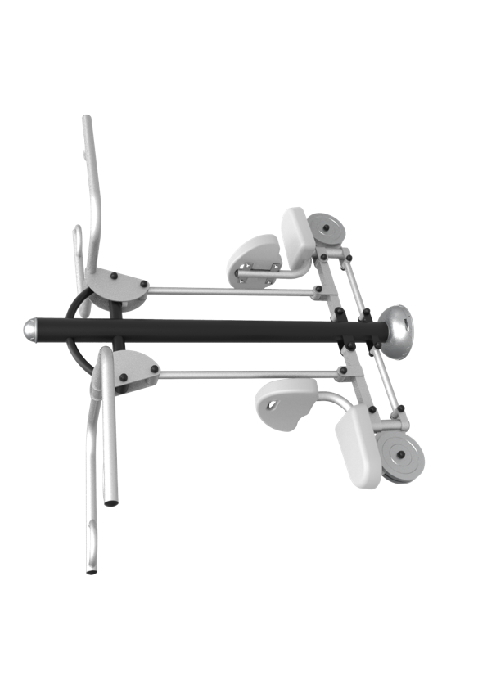 Funktion: Trainingsgerät für bis zu 2 Trainierende parallel. Trainierende nehmen auf der Sitzfläche Platz und halten mit den Händen die Griffe über dem Kopf. Die Griffe ziehen sie herunter bis auf Brusthöhe. Dabei wird der Sitz in die Höhe bewegt, der eigene Körper dient als Gegengewicht. Trainingsziele: Ausdauer, Kraft Angesprochene Muskulatur: Rücken, Schultern, Nacken, Arme Maße des Geräts inkl. Pfosten: Länge: 200 – 250 cm Breite: 70 – 125 cm Höhe: 180 – 225 cm Gewicht: 100 - 150 kg Bei dem abgebildeten Produkt handelt es sich lediglich um eine nicht bindende Referenz: |  | 3 | Stück
8 |  | Lieferung DDP | Pauschale für die Lieferung DDP deutsche Kommunen (LKW-Frachtversand). Fracht und Verpackung inkl. der Erstellung der notwendigen Versanddokumente. Die Verpackungen (inkl. der Versanddokumente) müssen so vorbereitet werden, dass drei (3) unterschiedliche Standorte beliefert werden können. Die Mengen dieses Loses entsprechen demzufolge drei (3) Multisportanlagen, welche sich an verschiedenen Standorten befinden. D.h. die Verpackungen (inkl. der Versanddokumente) müssen so vorbereitet werden, dass drei (3) unterschiedliche Standorte beliefert werden können. Folgende Kommunen müssen beliefert werden: - 1 x Mainz - 1 x Bezirk Schwaben - 1 x Würzburg |  | 1 | Pauschale

